2Dリソース
コネクトシティ_仕様書_2Dリソース

仕様書：２Dリソース

トップページ
 | テクスチャ
2Dリソース

 | ファイル名 | サイズ | 説明 | 拡張子

 | title.png | 120×800 | ゲームのタイトルが書かれているロゴ | png

 | 特徴

 |  |  | ・現在は仮案で実施。企画が決まり、ロゴの案が完成次第、反映

 | ファイル名 | サイズ | 説明 | 拡張子

 | push_game_start.png | 96×960 | PUSH GAMESTARTの文字でゲームを進めされる為のロゴ | png

 | 特徴

 |  |  | ・現在は仮案で実施。企画が決まり、ロゴの案が完成次第、反映

 | ファイル名 | サイズ | 説明 | 拡張子

 | game_start.png | 80×480 | ゲーム本編に進めさせる為のロゴ | png

 | 特徴

 |  |  | ・現在は仮案で実施。企画が決まり、ロゴの案が完成次第、反映

 | ファイル名 | サイズ | 説明 | 拡張子

 | game_finish.png | 96×480 | ゲーム終了の案内を表示する為のロゴ | png

 | 特徴

 |  |  | ・現在は仮案で実施。企画が決まり、ロゴの案が完成次第、反映

 | ファイル名 | サイズ | 説明 | 拡張子

 | game_finish_check_logo.png | 80×820 | ゲーム終了の確認を表示する為のロゴ | png

 | 特徴

 |  |  | ・現在は仮案で実施。企画が決まり、ロゴの案が完成次第、反映

 | ファイル名 | サイズ | 説明 | 拡張子

 | yes.png | 80×90 | 「はい」を表示する為のロゴ | png

 | 特徴

 |  |  | ・現在は仮案で実施。企画が決まり、ロゴの案が完成次第、反映

 | ファイル名 | サイズ | 説明 | 拡張子

 | no.png | 80×135 | 「いいえ」を表示する為のロゴ | png

 | 特徴

 |  |  | ・現在は仮案で実施。企画が決まり、ロゴの案が完成次第、反映

 | ファイル名 | サイズ | 説明 | 拡張子

 | title_background.png | 1080×1920 | ゲームに使われている背景。ゲームの雰囲気が分かるように | png

 | 特徴

 |  |  | ・現在は仮案で実施。企画が決まり、ロゴの案が完成次第、反映

 | ファイル名 | サイズ | 説明 | 拡張子

 | eye_catching.png | 1080×1920 | 画面（シーン）を切り替える為に使用する背景。 | png

 | 特徴

 | 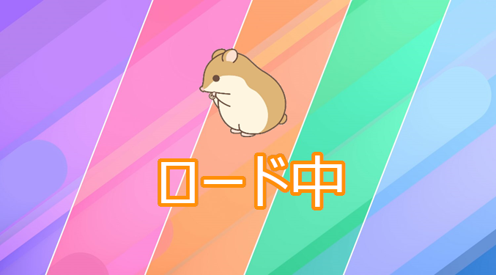 |  | ・現在は仮案で実施。企画が決まり、ロゴの案が完成次第、反映

 | ファイル名 | サイズ | 説明 | 拡張子

 | fade_in.png | 1080×1920 | ゲームを終了する時に使用する背景。背景色は黒 | png

 | 特徴

 |  |  | ・

 | ファイル名 | サイズ | 説明 | 拡張子

 | select_stage_logo_1(1～5).png | 100×320 | ステージ名が書かれているロゴ | png

 | 特徴

 |  |  | ・現在は仮案で実施。企画が決まり、ロゴの案が完成次第、反映

 | ファイル名 | サイズ | 説明 | 拡張子

 | select_stage_image_1(1～5).png | 550×1000 | ステージのイメージを書かれている(スクリーンショット) | png

 | 特徴

 |  |  | ・ステージ数は現時点では未定

ステージ１

 | ファイル名 | サイズ | 説明 | 拡張子

 | select_back.png | 300×650 | プレイヤーがステージ名や難易度を教えてくれる土台 | png

 | 特徴

 |  |  | ・現在は仮案で実施。企画が決まり、土台の案が完成次第、反映

 | ファイル名 | サイズ | 説明 | 拡張子

 | select_description_1(1～5).png | 300×650 | プレイヤーがステージ名や難易度を教えてくれる | png

 | 特徴

 |  |  | ・現在は仮案で実施。企画が決まり、テキストのフォント案が完成次第、反映

 | ファイル名 | サイズ | 説明 | 拡張子

 | select_background1(1～5).png | 1080×1920 | ステージセレクト使用する背景 | png

 | 特徴

 |  |  | ・現在は仮案で実施。企画が決まり、背景の案が完成次第、反映 ・ステージ数は現時点では未定

 | ファイル名 | サイズ | 説明 | 拡張子

 | select_scroll.png | 300×1920 | ステージスクロール画面での土台(透明度もある) | png

 | 特徴

 |  |  | ・現在は仮案で実施。企画が決まり、土台の案が完成次第、反映

 | ファイル名 | サイズ | 説明 | 拡張子

 | game_clear.png | 260*700 | プレイヤーがゴールした時に表示するロゴ | png

 | 特徴

 |  |  | ・現在は仮案で実施。企画が決まり、ロゴの案が完成次第、反映

 | ファイル名 | サイズ | 説明 | 拡張子

 | game_allclear.png | 260*1000 | 最終ステージでプレイヤーがゴールした時に表示するロゴ | png

 | 特徴

 |  |  | ・現在は仮案で実施。企画が決まり、ロゴの案が完成次第、反映

 | ファイル名 | サイズ | 説明 | 拡張子

 | game_pause.png | 260*700 | ポーズ画面に遷移される際に表示するロゴ | png

 | 特徴

 |  |  | ・現在は仮案で実施。企画が決まり、ロゴの案が完成次第、反映

 | ファイル名 | サイズ | 説明 | 拡張子

 | game_redo_button.png | 170*900 | ステージ自体をやり直すロゴ | png

 | 特徴

 |  |  | ・現在は仮案で実施。企画が決まり、ロゴの案が完成次第、反映

 | ファイル名 | サイズ | 説明 | 拡張子

 | game_select_button.png | 170*900 | ステージセレクトに戻すためのロゴ | png

 | 特徴

 |  |  | ・現在は仮案で実施。企画が決まり、ロゴの案が完成次第、反映

 | ファイル名 | サイズ | 説明 | 拡張子

 | game_back_button.png | 170*900 | ゲーム本編に戻る為のロゴ | png

 | 特徴

 |  |  | ・現在は仮案で実施。企画が決まり、ロゴの案が完成次第、反映

 | ファイル名 | サイズ | 説明 | 拡張子

 | game_check_button.png | 170*900 | 遊び方を確認するためのロゴ | png

 | 特徴

 |  |  | ・現在は仮案で実施。企画が決まり、ロゴの案が完成次第、反映

 | ファイル名 | サイズ | 説明 | 拡張子

 | game_retry_button.png | 170*900 | もう一度遊べると教えるロゴ | png

 | 特徴

 |  |  | ・現在は仮案で実施。企画が決まり、ロゴの案が完成次第、反映

 | ファイル名 | サイズ | 説明 | 拡張子

 | game_proceed_button.png | 170*900 | 次のステージに進めさせるロゴ | png

 | 特徴

 |  |  | ・現在は仮案で実施。企画が決まり、ロゴの案が完成次第、反映

 | ファイル名 | サイズ | 説明 | 拡張子

 | game_tutorial_message.png | 170*1500 | チュートリアルに使われるメッセージ | png

 | 特徴

 |  |  | ・チュートリアルに使われるメッセージのフォントは未定。 ・フォントカラーは白

JGA_2022_の世界へようこそ。
このステージでは操作方法とクリア条件について説明するよ。

 | ファイル名 | サイズ | 説明 | 拡張子

 | game_tutorial_serit.png | 170*1500 | チュートリアルに使われるメッセージの下に貼っている土台 | png

 | 特徴

 |  |  | 背景色は薄い茶色

